2.F.CompDemog_25
FUENTE | Fuente: Movimiento Natural de la Población, Padrón Continuo, Censos Anuales y Proyecciones, INE.
ELABORACION | Elaboración: Unidad Técnica de Informe de Estado de Salud y Registros.
TIT LARGO | Componentes del crecimiento demográfico. Comunidad de Madrid, desde 1976 hasta 2038
TIT CORTO | Componentes del crecimiento demográfico. Comunidad de Madrid, desde 1976

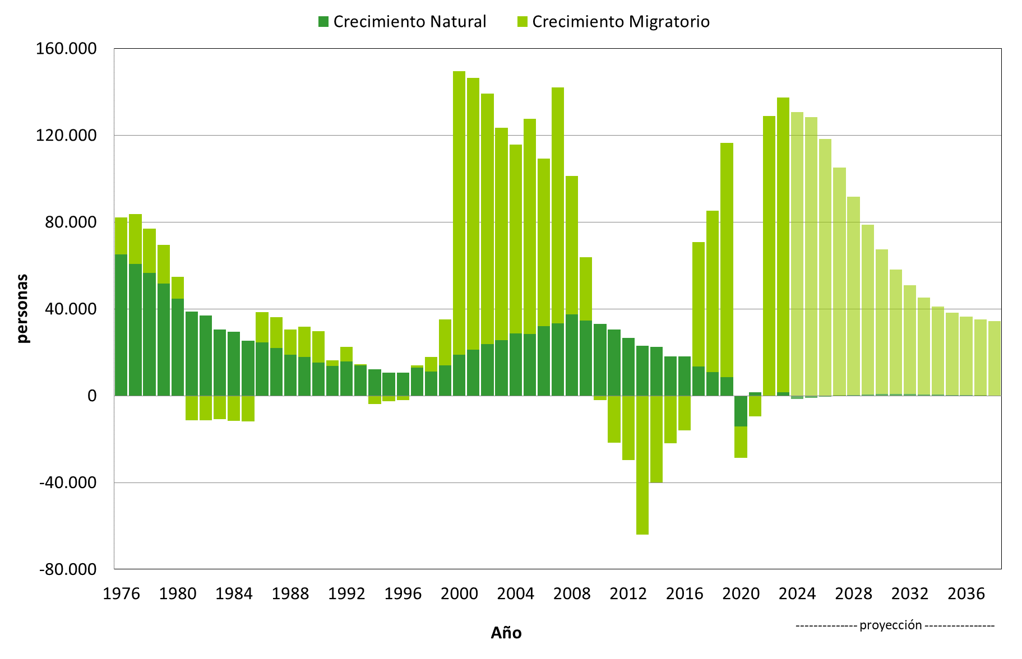

 | DATOS

 |  | Crecimiento Natural | Crecimiento Migratorio | CNAT_Proyectado | CMIGR_Proyectado

 | 1976 | 65,186 | 16,974
 | 1977 | 60,680 | 22,922
 | 1978 | 56,491 | 20,541
 | 1979 | 51,732 | 17,666
 | 1980 | 44,771 | 10,035
 | 1981 | 38,716 | -11,219
 | 1982 | 36,935 | -11,229
 | 1983 | 30,392 | -10,729
 | 1984 | 29,431 | -11,540
 | 1985 | 25,292 | -11,924
 | 1986 | 24,586 | 13,911
 | 1987 | 21,996 | 14,182
 | 1988 | 18,884 | 11,745
 | 1989 | 17,917 | 13,941
 | 1990 | 15,175 | 14,429
 | 1991 | 13,598 | 2,753
 | 1992 | 15,884 | 6,610
 | 1993 | 14,062 | 397
 | 1994 | 12,163 | -3,790
 | 1995 | 10,670 | -2,555
 | 1996 | 10,689 | -2,095
 | 1997 | 13,029 | 906
 | 1998 | 11,152 | 6,662
 | 1999 | 13,899 | 21,236
 | 2000 | 18,785 | 130,824
 | 2001 | 21,166 | 125,161
 | 2002 | 23,875 | 115,258
 | 2003 | 25,617 | 97,773
 | 2004 | 28,734 | 86,870
 | 2005 | 28,525 | 99,159
 | 2006 | 32,030 | 77,110
 | 2007 | 33,444 | 108,627
 | 2008 | 37,522 | 63,819
 | 2009 | 34,689 | 29,037
 | 2010 | 33,050 | -2,054
 | 2011 | 30,409 | -21,529
 | 2012 | 26,575 | -29,584
 | 2013 | 22,950 | -64,061
 | 2014 | 22,441 | -39,885
 | 2015 | 18,020 | -21,795
 | 2016 | 18,046 | -16,030
 | 2017 | 13,486 | 57,409
 | 2018 | 10,955 | 74,360
 | 2019 | 8,576 | 107,918
 | 2020 | -14,291 | -14,346
 | 2021 | 1,509 | -9,506
 | 2022 | -193 | 128,842
 | 2023 | 1,653 | 135,712
 | 2024 |  |  | -1,488 | 130,801
 | 2025 |  |  | -967 | 128,275
 | 2026 |  |  | -446 | 118,382
 | 2027 |  |  | 10 | 105,165
 | 2028 |  |  | 373 | 91,237
 | 2029 |  |  | 592 | 78,168
 | 2030 |  |  | 707 | 66,788
 | 2031 |  |  | 729 | 57,428
 | 2032 |  |  | 685 | 50,091
 | 2033 |  |  | 590 | 44,588
 | 2034 |  |  | 476 | 40,635
 | 2035 |  |  | 357 | 37,917
 | 2036 |  |  | 203 | 36,131
 | 2037 |  |  | 29 | 35,013
 | 2038 |  |  | -185 | 34,344

